Fedlap
2023/2024. TANÉVI
SPORTLÖVŐ DIÁKOLIMPIA® MEGYEI DÖNTŐ
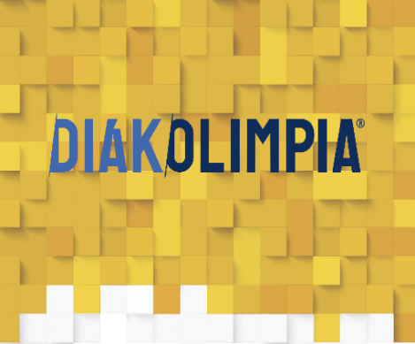





Vármegye: Baranya - Somogy - Tolna

Helyszín: Pécs, Nyírfa utca 34.

Időpont: 2024.04.10-12.

EREDMÉNYEK

